07_06 1일차
분류 | 점검 항목 | 상태 | 수정 | 회로 캡처
VLED for trim | 9V On/Off | OK | -
VLED for 시분할 | EN 시그널에 따른 4V On/Off | OK | - | 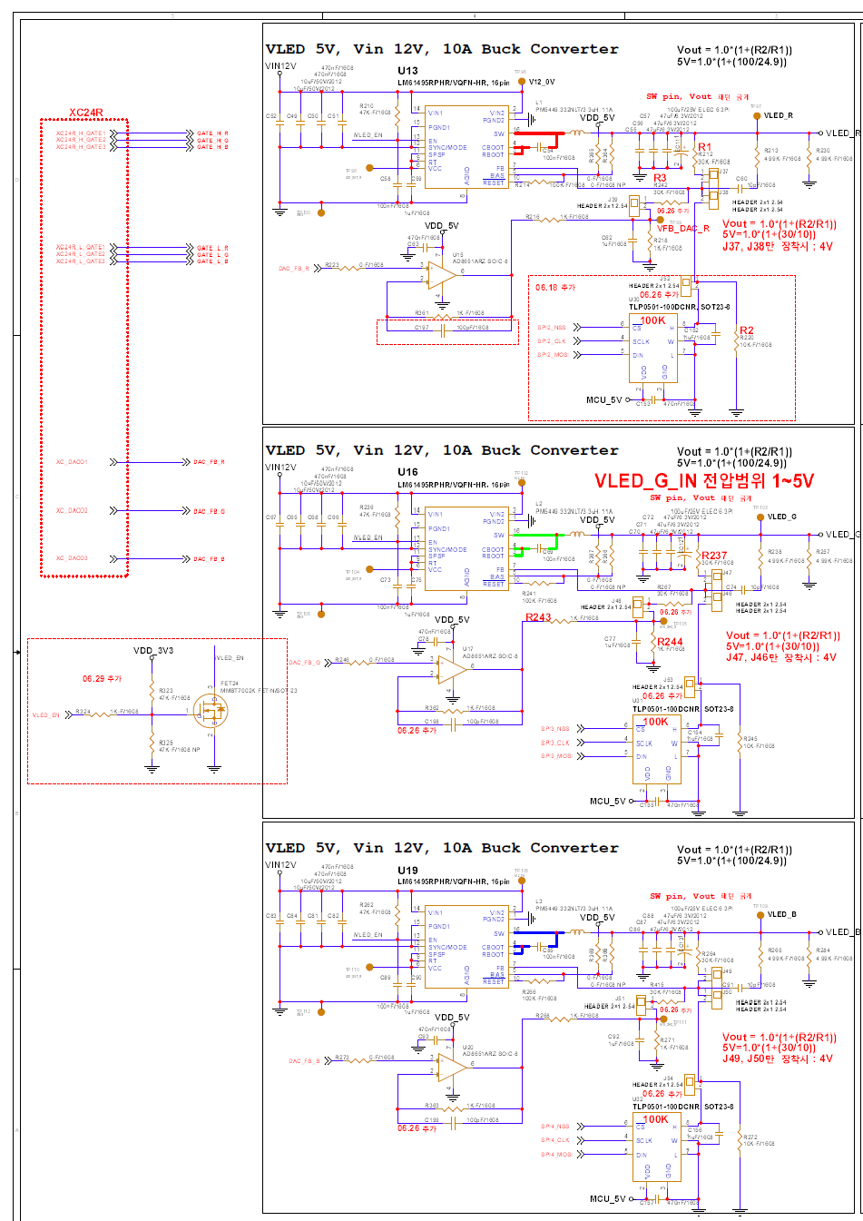
XD12 Vcc | 3.3V / 5.5V / Off | 수정 후 OK | C102 제거 | 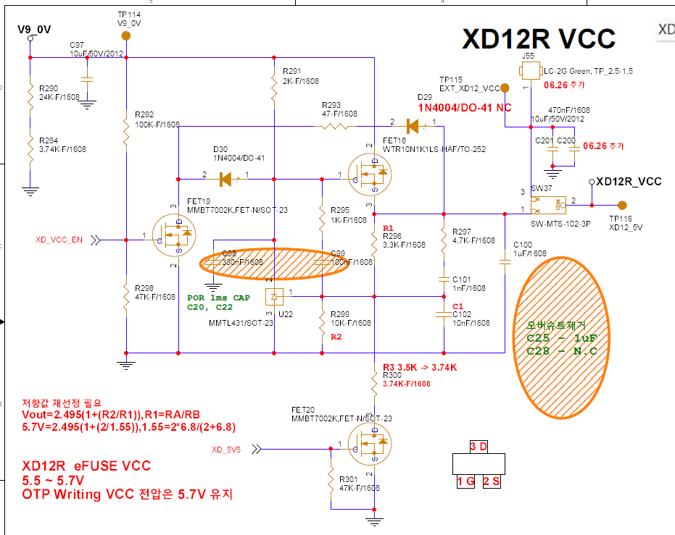
XC24 Vcc | 3.3V / 5.5V / Off | 수정 후 OK | C108 제거 R40 제거 R80 제거 | 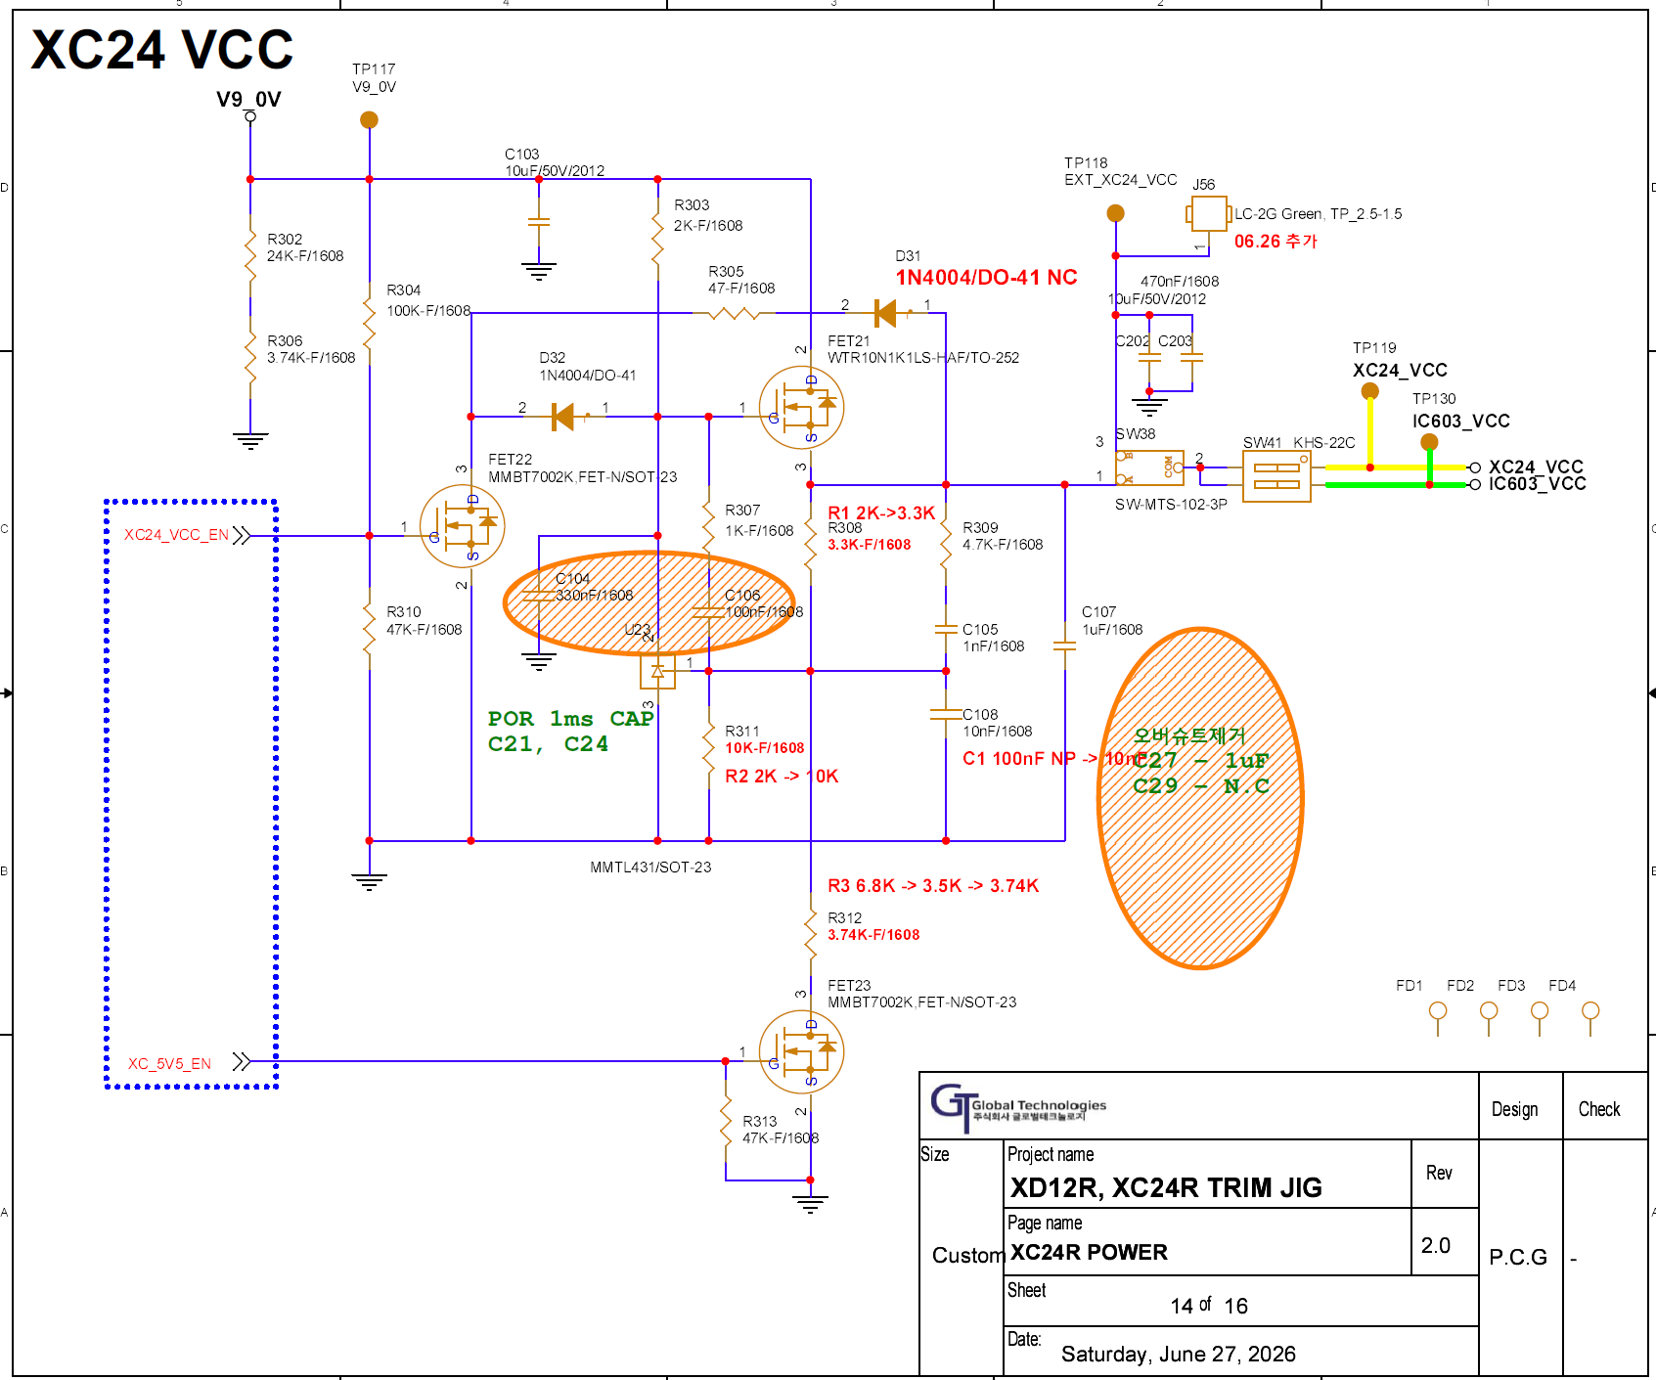
XD12 Read & Write | 레지스터 Access (By MCU) | OK | 스위치 설정 가이드 참고 | 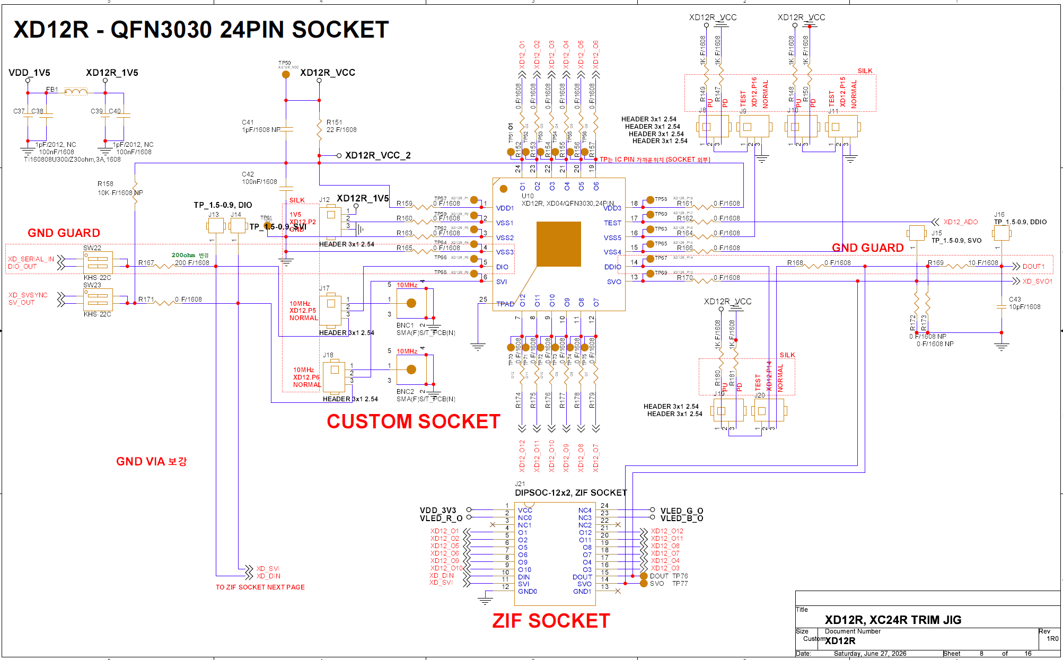

07_07 2일차
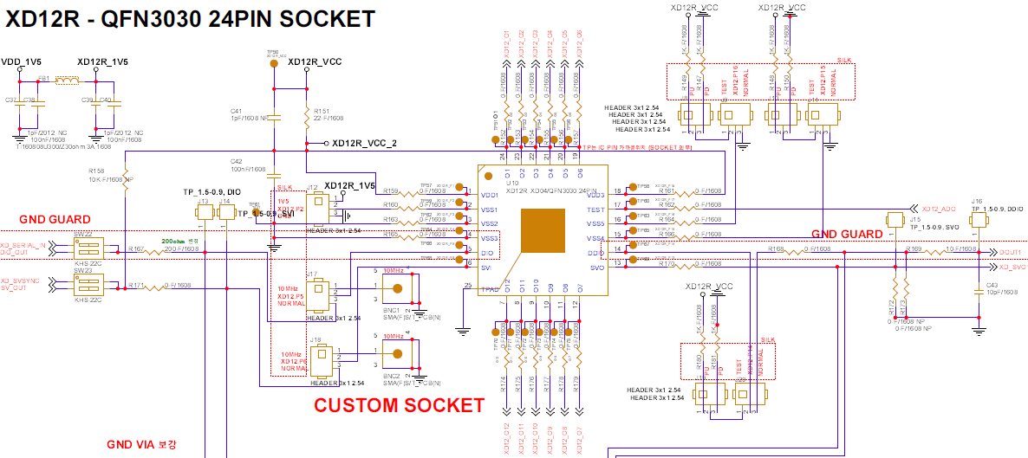
분류 | 점검 항목 | 상태 | 수정 | 회로 캡처
XD 주파수 Measure | 주파수 Source 선택 스위치 binary counter 동작 | OK | -
XD Iout Measure | Current Gain Channel Muxing 외장 ADC | OK | - | 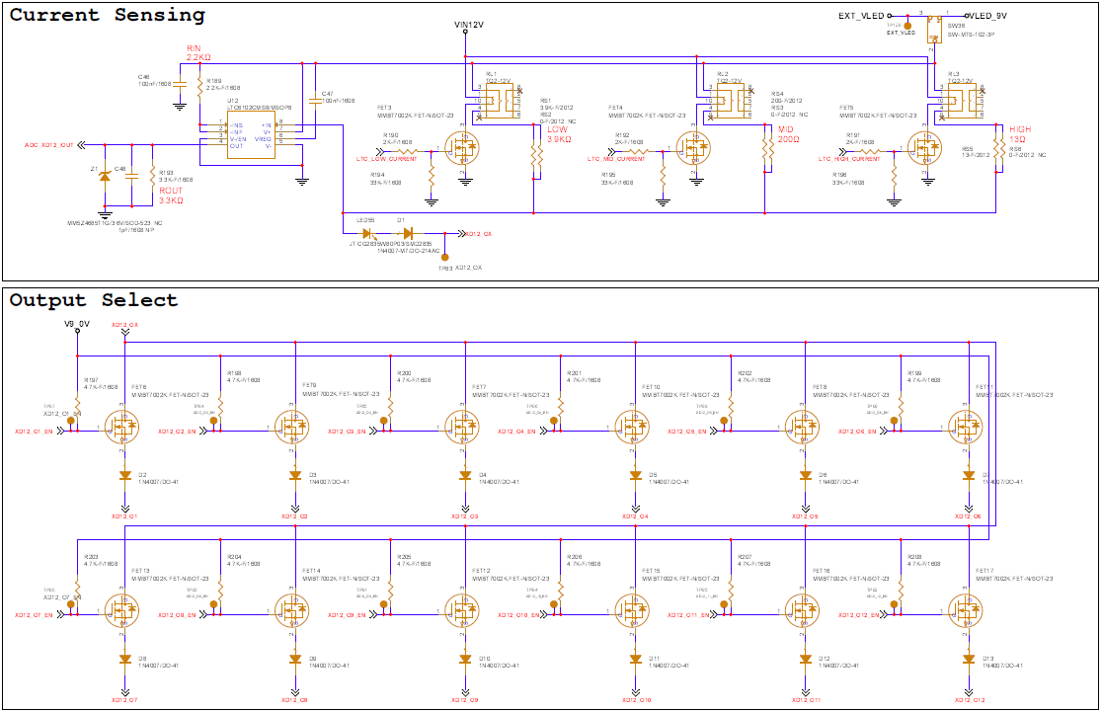
XD LDO Volatage Measure | MCU ADC | OK | -
XD Icc measure | 외장 ADC | OK | -

그 이후
분류 | 점검 항목 | 상태 | 수정 | 회로 캡처
 | 시분할 동작 테스트를 위한 VLED_R/B swap |  |  | 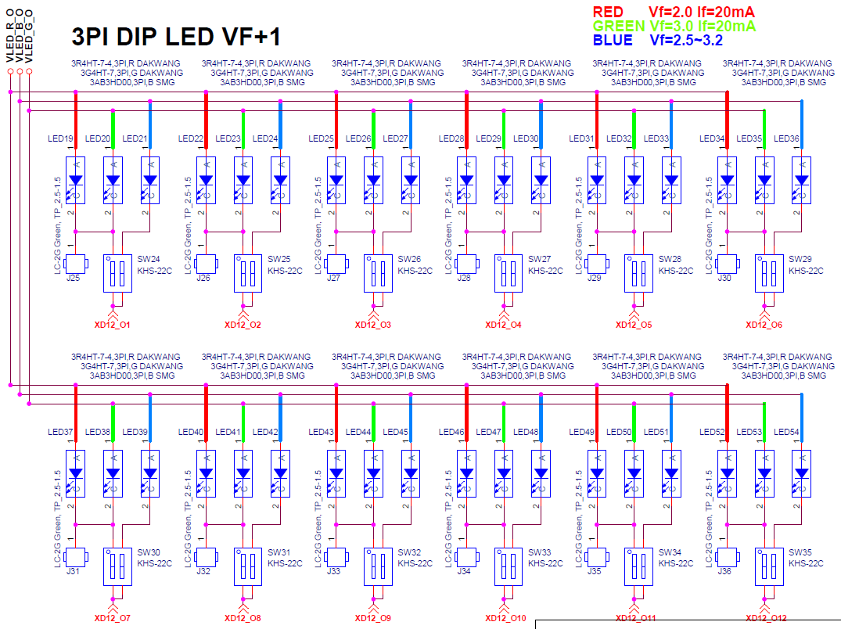
 | LED Package 이슈
 | XC icc 직렬 저항 변경 | 22 -> 4.7옴 변경 | R37 (xc)., R78(603)

VDD 3V3
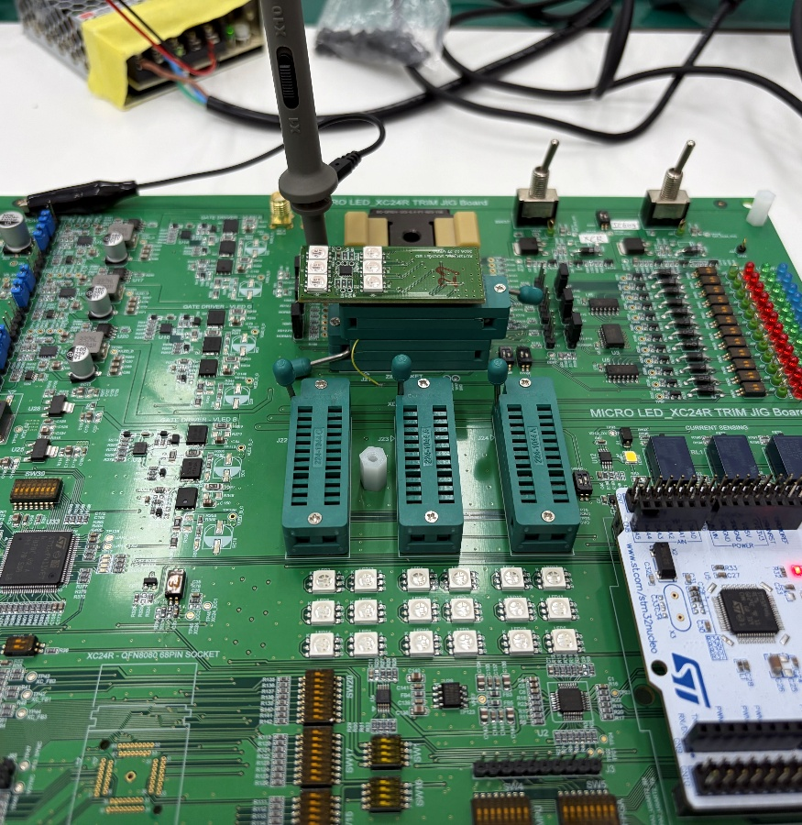
< PCB Top View> |  | < PCB 전원층>
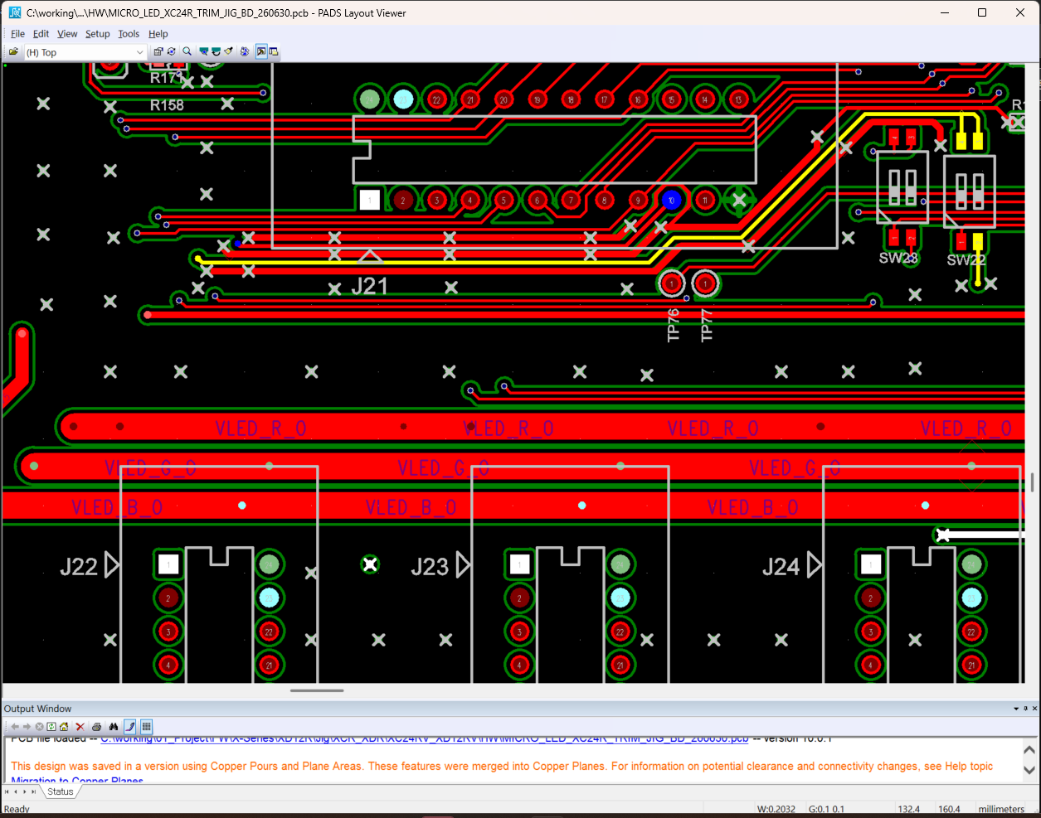
VDD 3V3
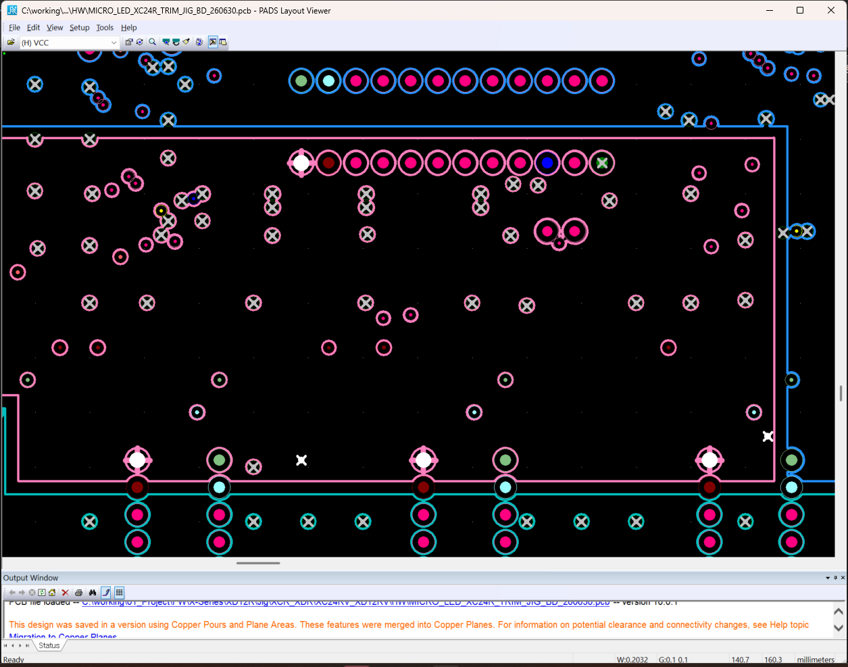
VDD 3V3전원이 PCB 전원층에
Plane 형태로 구성되어 있음.
수정이 불가함.

VDD 3V3

< 신뢰성 후 측정용 ZIF Socket > | < Daisy 검토용 ZIF Socket >
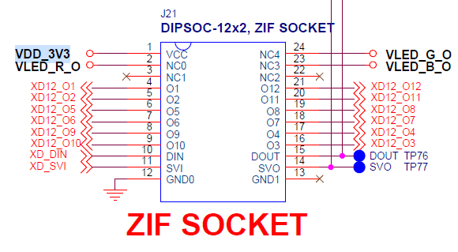

< 임시 방편 >

XDR 스위치
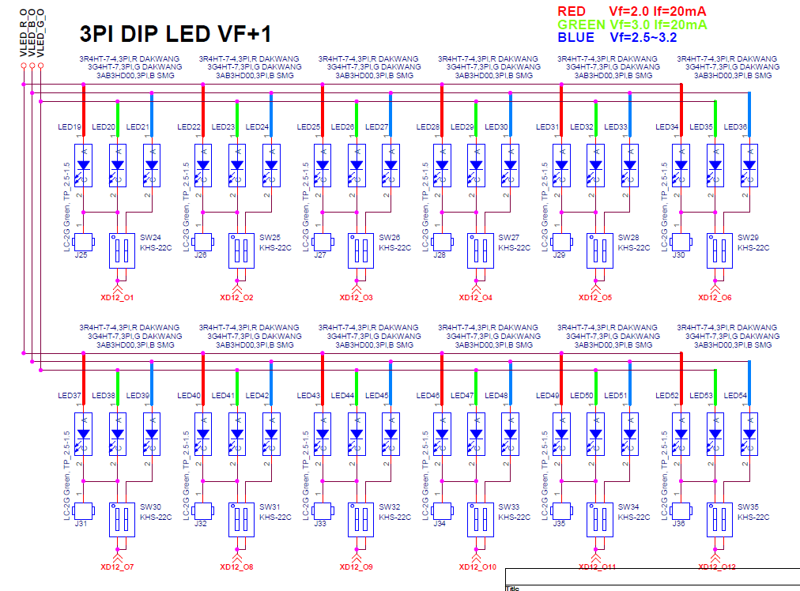
스위치 셋팅 for XD controlled by MCU |  |  | 스위치 셋팅 for XD Trim |  |  | 스위치 셋팅 for 시분할 LED
Switch | Position | 항목 | Switch | Position | 항목 | Switch | Position | 항목
J12 | 2-3 | Pin. 2 (VSS) | SW2 (SPDT) | Left | 주파수 측정 | SW24 | XD 설정에 따름 | Pin. 24 (O1)
J17 | 2-3 | Pin. 5 (Dio) | SW3 (Piano) | 1 on |  | SW25 |  | Pin. 23 (O2)
J18 | 2-3 | Pin. 6 (SVI) | SW36 (SPDT) | Down | 전류 측정 | SW26 |  | Pin. 22 (O3)
J9 | 2-3 | Pin. 16 (VSS) | 선행 조건 없음 |  | 전압 측정 | SW27 |  | Pin. 21 (O4)
J11 | 2-3 | Pin. 15 (VSS) |  |  |  | SW28 |  | Pin. 20 (O5)
J20 | 2-3 | Pin. 14 (Ddio) |  |  |  | SW29 |  | Pin. 19 (O6)
SW22 (Piano) | 1 on | Pin. 5 (Dio) |  |  |  | SW30 |  | Pin. 12 (O7)
SW23 (Piano) | 1 on | Pin. 6 (SVI) |  |  |  | SW31 |  | Pin. 11 (O8)
SW40 (Piano) | 2 on | Pin. 5 (Dio) 버퍼 전원 |  |  |  | SW32 |  | Pin. 10 (O9)
SW37 | Right | VDD Selection |  |  |  | SW33 |  | Pin. 9 (O10)
 |  |  |  |  |  | SW34 |  | Pin. 8 (O11)
 |  |  |  |  |  | SW35 |  | Pin. 7 (O12)

스위치 셋팅 for XD controlled by XCR
Switch | Position | 항목
J12 | 2-3 | Pin. 2 (VSS)
J17 | 2-3 | Pin. 5 (Dio)
J18 | 2-3 | Pin. 6 (SVI)
J9 | 2-3 | Pin. 16 (VSS)
J11 | 2-3 | Pin. 15 (VSS)
J20 | 2-3 | Pin. 14 (Ddio)
SW22 (Piano) | 2 on | Pin. 5 (Dio)
SW23 (Piano) | 2 on | Pin. 6 (SVI)
SW40 (Piano) | don't care | Pin. 5 (Dio) 버퍼 전원
SW15, SW17, SW18, SW16 | - | Dio
SW20, SW21, SW19 | - | SVO

